G.2A-2567
ภาพถ่ายและรูปตัดขวางลำน้ำสถานีสำรวจอุทกวิทยาน้ำแม่กก (G.2A)
บ้านกกโถ้ง ต.รอบเวียง อ.เมือง จ.เชียงราย ปี 2567
 |  |  |  |  |  |  |  |  |  |  |  | 2566 |  |  | 2567
 |  |  |  |  |  |  |  |  |  |  |  | สำรวจเมื่อ 23 ก.พ.2566 |  |  | สำรวจเมื่อ 23 ก.พ.2567
 |  |  |  |  |  |  |  |  |  |  |  | ระยะ | ระดับ | ผิวน้ำ | ระยะ | ระดับ | ผิวน้ำ
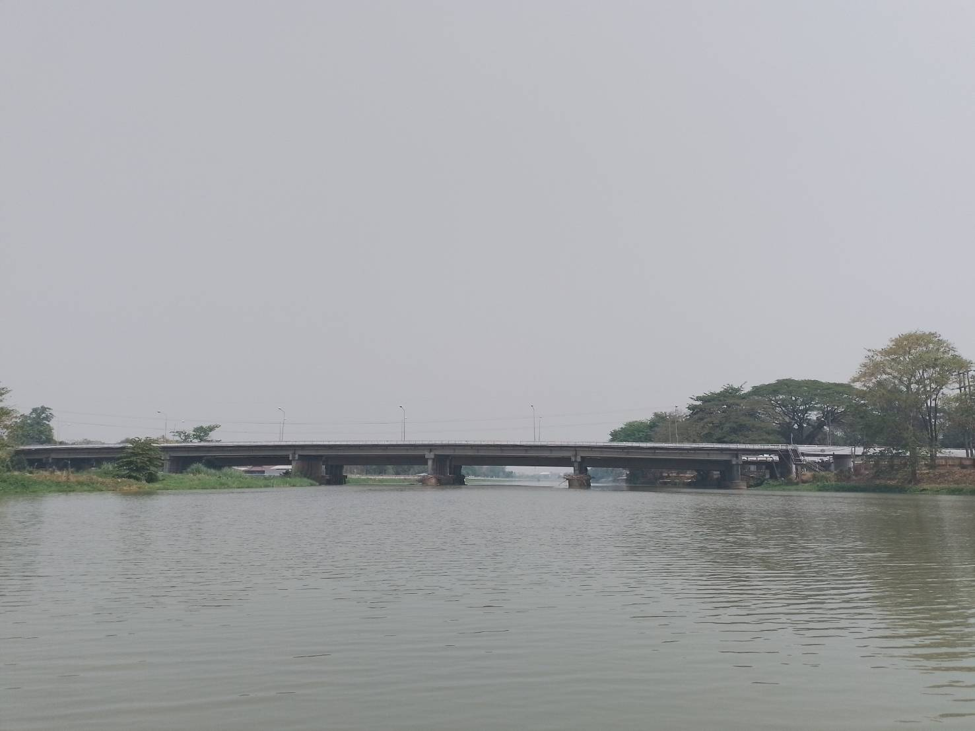
 |  |  |  |  |  |  |  |  |  |  |  | -50 | 396.448 | 391.700 | -50 | 396.450 | 391.680
 |  |  |  |  |  |  |  |  |  |  |  | -40 | 396.552 | 391.700 | -40 | 396.548 | 391.680
 |  |  |  |  |  |  |  |  |  |  |  | -30 | 396.675 | 391.700 | -30 | 396.678 | 391.680
 |  |  |  |  |  |  |  |  |  |  |  | -20 | 396.807 | 391.700 | -20 | 396.811 | 391.680
 |  |  |  |  |  |  |  |  |  |  |  | -10 | 396.963 | 391.700 | -10 | 396.966 | 391.680
 |  |  |  |  |  |  |  |  |  |  |  | 0 | 397.361 | 391.700 | 0 | 397.361 | 391.680
 |  |  |  |  |  |  |  |  |  |  |  | 0 | 395.878 | 391.700 | 0 | 395.882 | 391.680
 |  |  |  |  |  |  |  |  |  |  |  | 5 | 394.904 | 391.700 | 5 | 394.895 | 391.680
 |  |  |  |  |  |  |  |  |  |  |  | 10 | 394.011 | 391.700 | 10 | 394.023 | 391.680
 |  |  |  |  |  |  |  |  |  |  |  | 15 | 393.875 | 391.700 | 15 | 393.880 | 391.680
 |  |  |  |  |  |  |  |  |  |  |  | 20 | 394.189 | 391.700 | 20 | 394.188 | 391.680
 |  |  |  |  |  |  |  |  |  |  |  | 25 | 393.010 | 391.700 | 25 | 393.104 | 391.680
 |  |  |  |  |  |  |  |  |  |  |  | 30 | 392.736 | 391.700 | 30 | 392.725 | 391.680
 |  |  |  |  |  |  |  |  |  |  |  | 35 | 392.618 | 391.700 | 35 | 392.622 | 391.680
รูปตัดขวางลำน้ำน้ำแม่กกที่แนวสำรวจปริมาณน้ำ
 | รูปตัดปี2567 |  | ระดับน้ำขณะสำรวจ
-50 | 396.450 | 50 | 391.680
-40 | 396.548 | 55 | 391.680
-30 | 396.678 | 60 | 391.680
-20 | 396.811 | 65 | 391.680
-10 | 396.966 | 70 | 391.680
0 | 397.361 | 75 | 391.680
0 | 395.882 | 80
5 | 394.895 | 85
10 | 394.023 | 90
15 | 393.880 | 95
20 | 394.188 | 100
25 | 393.104 | 105 | 391.680
30 | 392.725 | 110 | 391.680
35 | 392.622 | 115 | 391.680
40 | 392.450 | 120 | 391.680
45 | 392.574 | 125 | 391.680
47 | 391.680 | 130 | 391.680
50 | 391.180 | 135 | 391.680
55 | 391.130 | 140 | 391.680
60 | 391.150 | 145 | 391.680
65 | 391.060 | 150 | 391.680
70 | 391.050 | 155 | 391.680
75 | 391.825 | 160 | 391.680
80 | 392.883 | 165 | 391.680
85 | 392.858 | 170 | 391.680
90 | 392.755 | 175 | 391.680
95 | 392.591 | 180 | 391.680
100 | 391.864 | 185 | 391.680
105 | 390.110 | 190 | 391.680
110 | 390.540 | 195
115 | 390.620 | 200
120 | 390.780
125 | 390.830
130 | 390.630
135 | 389.680
140 | 389.810
145 | 389.980
150 | 390.410
155 | 389.880
160 | 387.050
165 | 387.000
170 | 387.610
175 | 387.510
180 | 387.640
185 | 389.080
190 | 391.712
195 | 391.856
200 | 392.114
205 | 392.456
210 | 393.681
...
 |  |  |  |  |  |  |  |  |  |  |  | 40 | 392.447 | 391.700 | 40 | 392.450 | 391.680
 |  |  |  |  |  |  |  |  |  |  |  | 45 | 392.566 | 391.700 | 45 | 392.574 | 391.680
 |  |  |  |  |  |  |  |  |  |  |  | 47 | 391.700 | 391.700 | 47 | 391.680 | 391.680
 |  |  |  |  |  |  |  |  |  |  |  | 50 | 390.750 | 391.700 | 50 | 391.180 | 391.680
 |  |  |  |  |  |  |  |  |  |  |  | 55 | 390.680 | 391.700 | 55 | 391.130 | 391.680
 |  |  |  |  |  |  |  |  |  |  |  | 60 | 390.980 | 391.700 | 60 | 391.150 | 391.680
 |  |  |  |  |  |  |  |  |  |  |  | 65 | 390.970 | 391.700 | 65 | 391.060 | 391.680
 |  |  |  |  |  |  |  |  |  |  |  | 70 | 390.830 | 391.700 | 70 | 391.050 | 391.680
 |  |  |  |  |  |  |  |  |  |  |  | 75 | 390.800 | 391.700 | 75 | 391.825 | 391.680
 |  |  |  |  |  |  |  |  |  |  |  | 80 | 392.871 | 391.700 | 80 | 392.883 | 391.680
 |  |  |  |  |  |  |  |  |  |  |  | 85 | 392.854 |  | 85 | 392.858
 |  |  |  |  |  |  |  |  |  |  |  | 90 | 392.762 |  | 90 | 392.755
 |  |  |  |  |  |  |  |  |  |  |  | 95 | 392.588 |  | 95 | 392.591
 |  |  |  |  |  |  |  |  |  |  |  | 100 | 391.805 |  | 100 | 391.864
 |  |  |  |  |  |  |  |  |  |  |  | 105 | 391.580 |  | 105 | 390.110
 |  |  |  |  |  |  |  |  |  |  |  | 110 | 390.500 | 391.700 | 110 | 390.540 | 391.680
 |  |  |  |  |  |  |  |  |  |  |  | 115 | 390.600 | 391.700 | 115 | 390.620 | 391.680
 |  |  |  |  |  |  |  |  |  |  |  | 120 | 390.600 | 391.700 | 120 | 390.780 | 391.680
ระยะ | -50 | -40 | -30 | -20 | -10 | 0 | 0 | 5 | 10 | 15 | 20 | 125 | 390.580 | 391.700 | 125 | 390.830 | 391.680
ระดับ | 396.450 | 396.548 | 396.678 | 396.811 | 396.966 | 397.361 | 395.882 | 394.895 | 394.023 | 393.880 | 394.188 | 130 | 390.800 | 391.700 | 130 | 390.630 | 391.680
ระยะ | 25 | 30 | 35 | 40 | 45 | 47 | 50 | 55 | 60 | 65 | 70 | 135 | 391.020 | 391.700 | 135 | 389.680 | 391.680
ระดับ | 393.104 | 392.725 | 392.622 | 392.450 | 392.574 | 391.680 | 391.180 | 391.130 | 391.150 | 391.060 | 391.050 | 140 | 389.800 | 391.700 | 140 | 389.810 | 391.680
ระยะ | 75 | 80 | 85 | 90 | 95 | 100 | 105 | 110 | 115 | 120 | 125 | 145 | 389.810 | 391.700 | 145 | 389.980 | 391.680
ระดับ | 391.825 | 392.883 | 392.858 | 392.755 | 392.591 | 391.864 | 390.110 | 390.540 | 390.620 | 390.780 | 390.830 | 150 | 390.220 | 391.700 | 150 | 390.410 | 391.680
ระยะ | 130 | 135 | 140 | 145 | 150 | 155 | 160 | 165 | 170 | 175 | 180 | 155 | 390.540 | 391.700 | 155 | 389.880 | 391.680
ระดับ | 390.630 | 389.680 | 389.810 | 389.980 | 390.410 | 389.880 | 387.050 | 387.000 | 387.610 | 387.510 | 387.640 | 160 | 390.520 | 391.700 | 160 | 387.050 | 391.680
ระยะ | 185 | 190 | 195 | 200 | 205 | 210 | 215 | 220 | 220 | 230 | 240 | 165 | 390.720 | 391.700 | 165 | 387.000 | 391.680
ระดับ | 389.080 | 391.712 | 391.856 | 392.114 | 392.456 | 393.681 | 393.754 | 393.778 | 397.161 | 396.721 | 396.582 | 170 | 388.900 | 391.700 | 170 | 387.610 | 391.680
ระยะ | 250 | 260 | 270 |  |  |  |  |  |  |  |  | 175 | 386.940 | 391.700 | 175 | 387.510 | 391.680
ระดับ | 396.403 | 396.301 | 396.182 |  |  |  |  |  |  |  |  | 180 | 387.480 | 391.700 | 180 | 387.640 | 391.680
 |  |  |  |  |  |  |  |  |  |  |  | 185 | 387.620 | 391.700 | 185 | 389.080 | 391.680
 | BM. | 398.376 | ม.(ร.ท.ก.) |  | ตลิ่งฝั่งซ้าย | 397.361 | ม.(ร.ท.ก.) |  | ตลิ่งฝั่งขวา | 397.161 | ม.(ร.ท.ก.) | 190 | 387.800 | 391.700 | 190 | 391.712 | 391.680
 | ท้องน้ำ | 387.000 | ม.(ร.ท.ก.) |  | ศูนย์เสา | 389.700 | ม.(ร.ท.ก.) |  | สำรวจเมื่อ 23 ก.พ.2567 |  |  | 195 | 388.460 | 391.700 | 195 | 391.856 | 391.680
 |  |  |  |  |  |  |  |  |  |  |  | 200 | 388.480 | 391.700 | 200 | 392.114 | 391.680
 |  |  |  |  |  |  |  |  | ผู้สำรวจ นายสุภเดช เตชะสา |  |  | 205 | 391.390 | 391.700 | 205 | 392.456 | 391.680
 |  |  |  |  |  |  |  |  |  |  |  | 210 | 393.678 | 391.700 | 210 | 393.681 | 391.680
 |  |  |  |  |  |  |  |  |  |  |  | 215 | 393.749 | 391.700 | 215 | 393.754 | 391.680
 |  |  |  |  |  |  |  |  |  |  |  | 220 | 393.750 | 391.700 | 220 | 393.778 | 391.680
 |  |  |  | ตรวจสอบหมุดหลักฐานแล้ว |  |  |  |  |  |  |  | 220 | 397.161 | 391.700 | 220 | 397.161 | 391.680
 |  |  |  |  |  |  |  |  |  |  |  | 230 | 396.714 | 391.700 | 230 | 396.721 | 391.680
 |  |  |  |  |  |  |  |  |  |  |  | 240 | 396.577 | 391.700 | 240 | 396.582 | 391.680
 |  |  |  |  | เปลี่ยนรูปแล้ว |  |  |  |  |  |  | 250 | 396.412 | 391.700 | 250 | 396.403 | 391.680
 |  |  |  |  |  |  |  |  |  |  |  | 260 | 396.288 | 391.700 | 260 | 396.301 | 391.680
 |  |  |  |  |  |  |  |  |  |  |  | 270 | 396.175 | 391.700 | 270 | 396.182 | 391.680

